INFO
 |  |  |  |  | 카드 기획 초안

1 | 개요

 |  | - 스텔라소라의 <레코드> 시스템, 쿠키런 : 모험의 탑의 <아티팩트> 시스템을 레퍼런스로 작성하였다.

 | ① 획득 경로
 |  | - 캐릭터 뽑기 시 카드가 포함되어 나오는 형태.

 | ② 장착
 |  | - 각 캐릭터마다 최대 3개의 카드를 장착할 수 있다. (메인 카드 최대 1개, 보조 카드 최대 2개 장착 가능)
 |  | - 캐릭터 장비 장착 UI에 카드 장착 UI를 배치할 예정

 | ③ 카드 옵션 구성
 |  | - 1, 2, 3, 4, 5 희귀도의 카드가 존재하며, 희귀도마다 능력치에 차이가 있다.

 |  |  |  | TYPE |  | COMMENT
 |  |  |  | 0 |  | NONE
 |  |  |  | 1 |  | 일반
 |  |  |  | 2 |  | 레어
 |  |  |  | 3 |  | 에픽
 |  |  |  | 4 |  | 유니크
 |  |  |  | 5 |  | 레전더리

 |  | - 카드는 기본 옵션 , 메인 옵션, 보조 옵션이 존재한다.

 |  |  |  | TYPE |  | COMMENT
 |  |  |  | 0 |  | NONE
 |  |  |  | 1 |  | 기본
 |  |  |  | 2 |  | 보조
 |  |  |  | 3 |  | 메인

 |  |  | → 기본 옵션은 최대 2개가 존재할 수 있고, 낮은 등급의 카드(3단계 이하)는 1개만 존재한다.
 |  |  |  | → 3단계 이하의 카드는 속성 능력치를 증가시키는 옵션이 붙지 않는다.
 |  |  | → 최대 2개가 존재하는 기본 옵션의 경우, 둘 중 하나는 무조건 카드의 속성 타입을 증가시키는 옵션이어야 한다.
 |  |  |  | ex) 옵션1: 공격력, 옵션2: 여름 속성 피해 보너스

 |  | - 기본 옵션은 해당 카드를 장착했을 때 옵션이 항상 발동한다.
 |  | - 메인 옵션은 '메인 카드'에 장착했을 때 옵션이 발동되고, 보조 옵션은 '보조 카드'에 장착했을 때 옵션이 발동된다.

 | ④ 성장 구조
 |  | - 성장(LEVEL): 성장 재료(게임 재화 + 카드)를 소모하여 카드 EXP를 획득하여 레벨 상승을 할 수 있다.
 |  |  | - 카드 성장(레벨 업) 시 높아지는 옵션: 기본, 서브
 |  |  | - 현 돌파 등급의 '등급 내 최대 레벨'을 넘길 수 없다. (초과 시 돌파 필요)
 |  |  |  | → 같은 돌파 등급 내에서 EXP 값 초과 시, 이월 처리
 |  |  |  | → 같은 돌파 등급 내에서 등급 내 최대 레벨일 경우 초과하는 EXP 값은 절삭 처리

 |  |  | - 등급이 높은 카드일수록 재료로 사용할 때 경험치 획득량이 높다.
 |  |  | - 강화된 카드를 강화 재료로 사용할 때 강화로 얻은 경험치의 80%를 얻을 수 있다.
 |  |  |  | → (강화로 얻은 경험치의 80%)+(카드의 기본 경험치)

 |  | - 돌파(AWAKE): 특정 레벨 구간의 상한 값에 도달하면, 지정 아이템을 소모하여 돌파할 수 있고, 추가적인 카드 성장이 가능하다.
 |  |  | - 별 0개부터 최대 6개까지 도달할 수 있다.
 |  |  | - 카드 성장(레벨 업) 시 높아지는 옵션: 메인
 |  |  | - 돌파 성공 시 (모든 등급 확률 100%) 돌파 등급이 상승함, 옵션 그룹 ID에 맞게 이후 성장 수치가 적용되는 형태.

2 | 레퍼런스 게임 이미지

 |  | <스텔라소라>

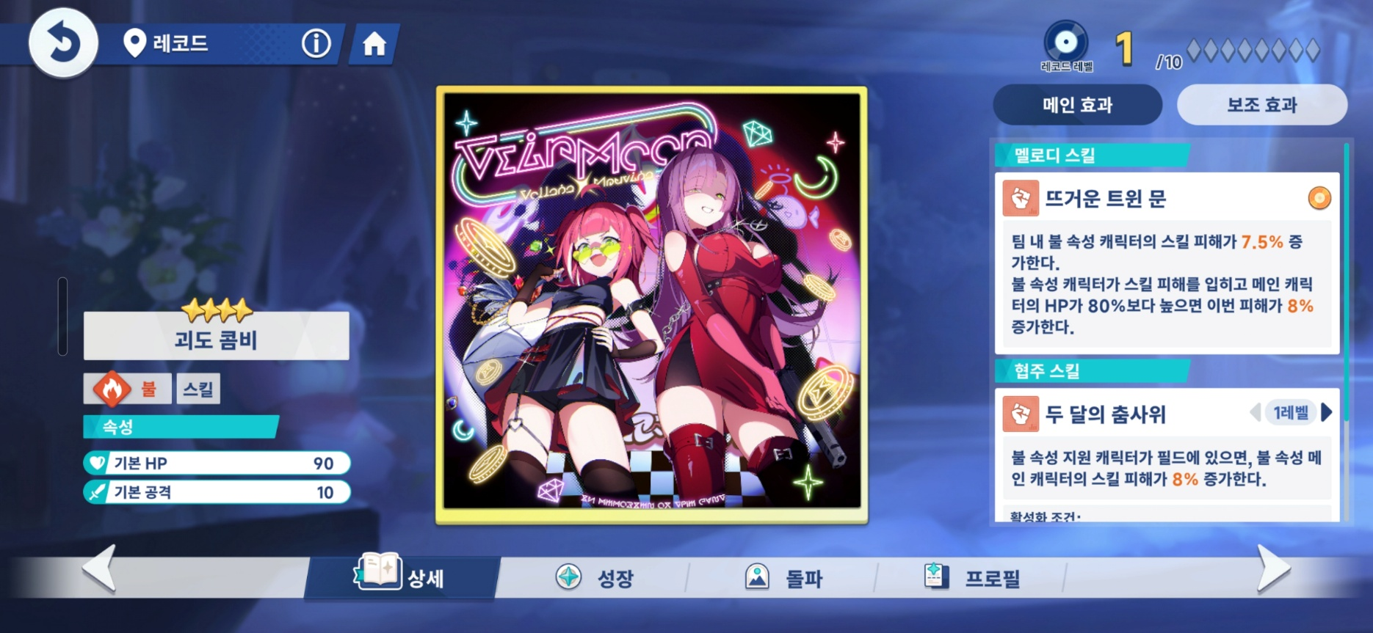
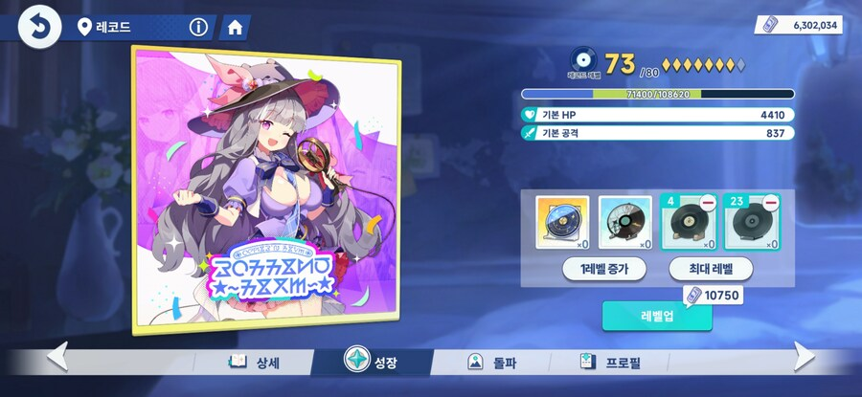

 |  | <쿠키런 : 모험의 탑>

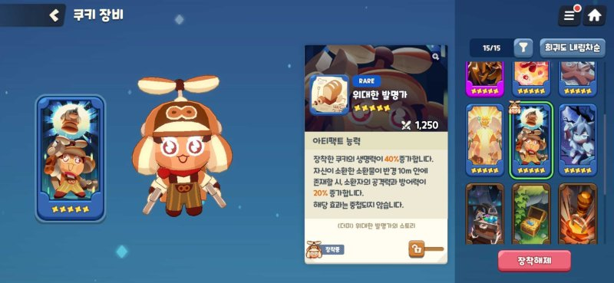
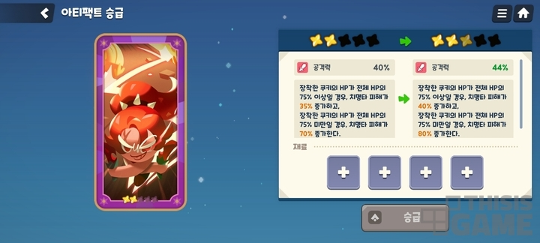

 |  |  |  |  |  |  | EOD

UI_INFO
1 | 카드 진입 경로

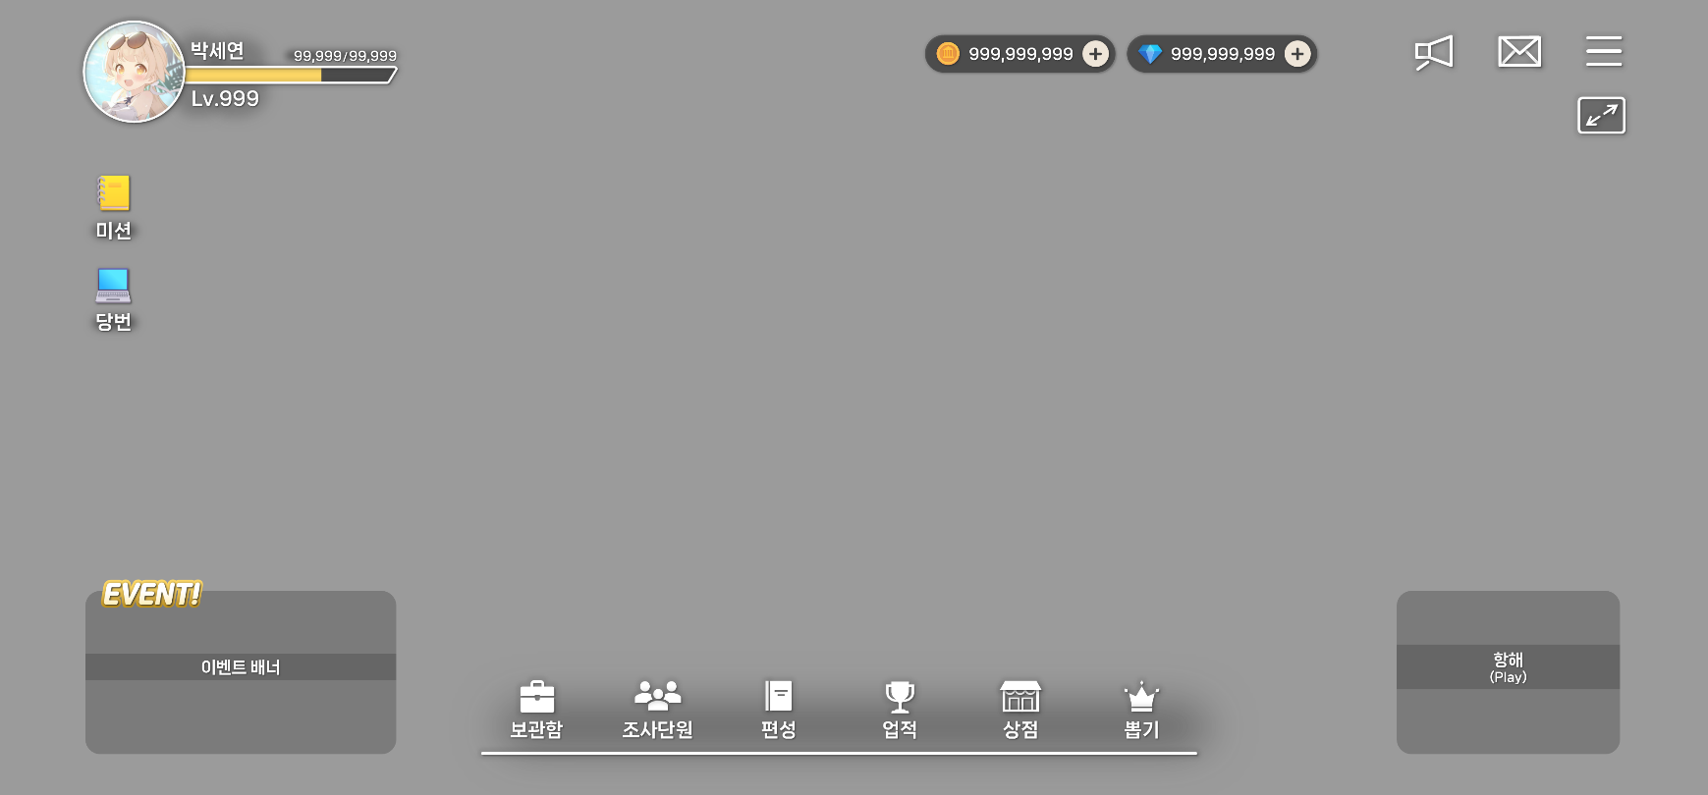
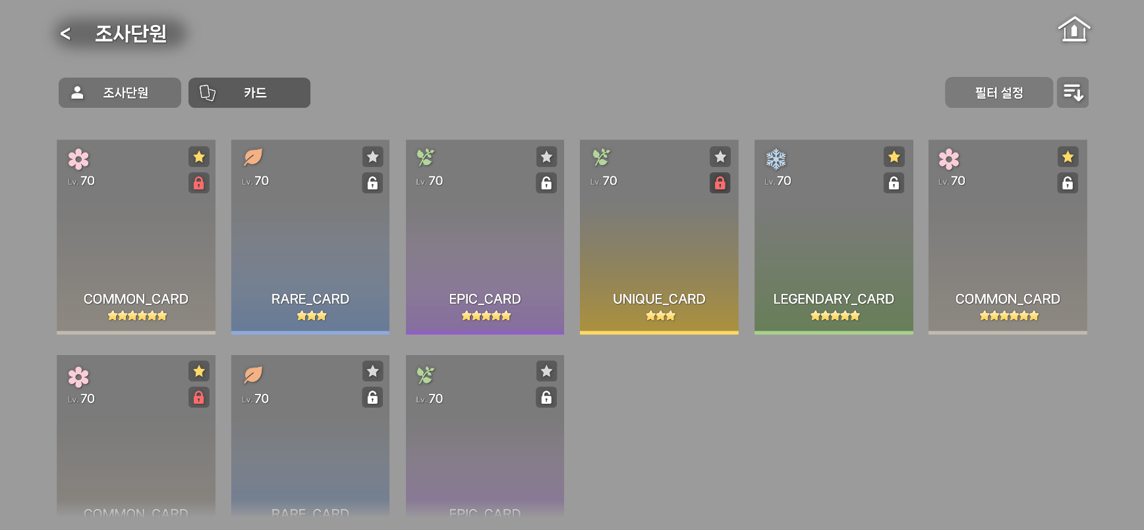
2

1

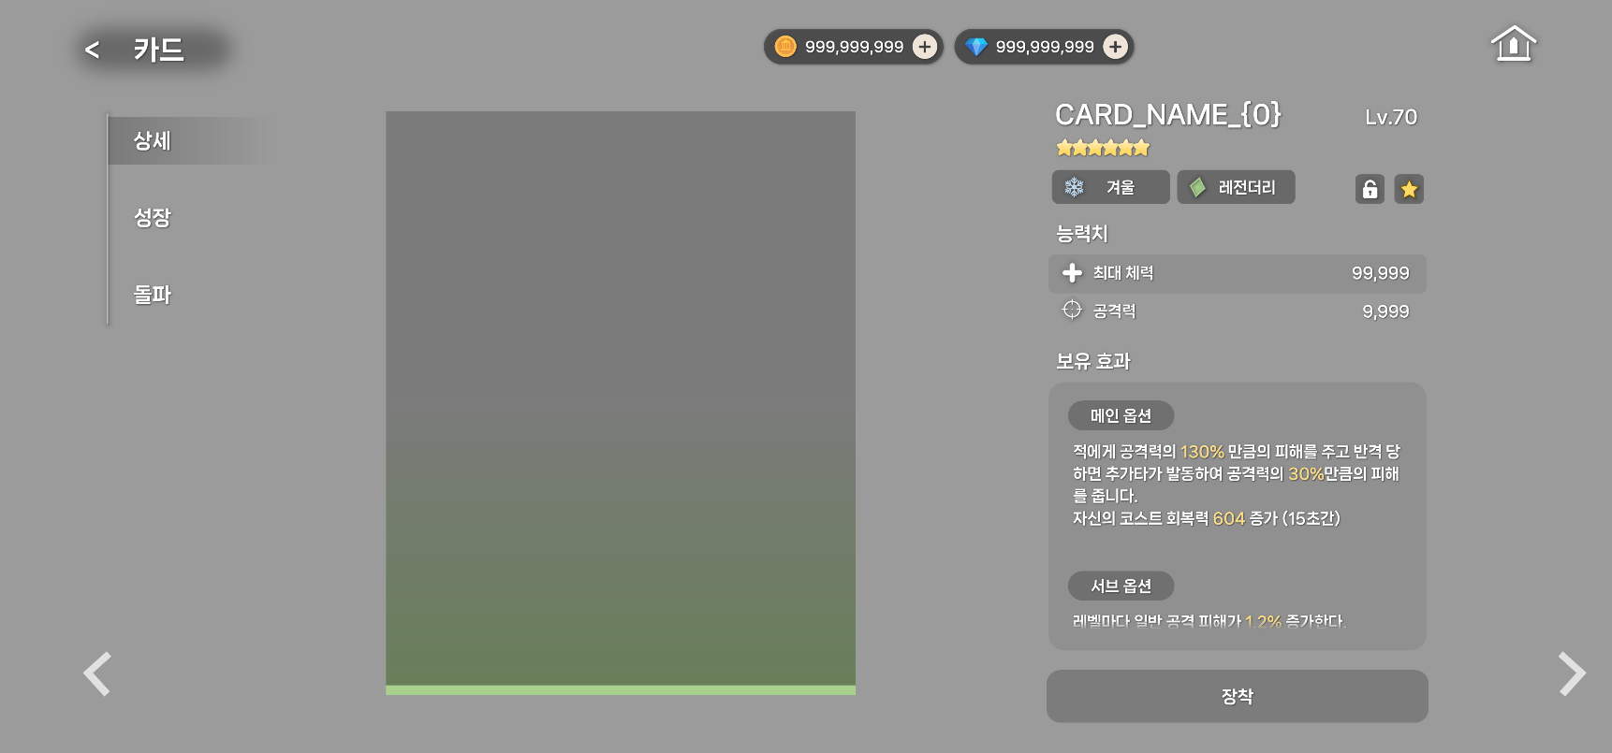
3

2 | 카드 목록


 |  | ① 카테고리 탭
 |  |  | - 캐릭터 관련 2개 리소스(캐릭터, 카드)를 한 화면에서 전환하여 탐색과 관리의 효율을 높인다.

1
2
 |  |  | 1-1 구성
 |  |  |  | - 아이콘과 텍스트로 카테고리가 구성되어 있다.
 |  |  |  | - 순서는 조사단원 → 카드 순서 고정한다.
 |  |  |  | - 선택한 탭은 활성화 상태가 되며, 비활성 탭과 컬러의 차이를 둔다.
 |  |  |  | - 선택 탭의 기본 값은 '조사단원' 이다.
조사단원
카드

 |  |  |  |  |  | <활성> |  |  |  |  |  | <비활성>

 |  |  | 1-2 캐싱 정책
 |  |  |  | - 앱 재시작 및 화면 재진입 시 기본 값인 '조사단원'으로 초기화
 |  |  |  |  | → 스크롤 위치는 초기화

 |  | ② 필터
 |  |  | - 고급 정렬 조건을 설정할 수 있는 탭과, 오름차순과 내림차순을 정하는 탭이 존재한다.
 |  |  | - '필터 설정' 버튼 터치 시 팝업 창이 출력된다.

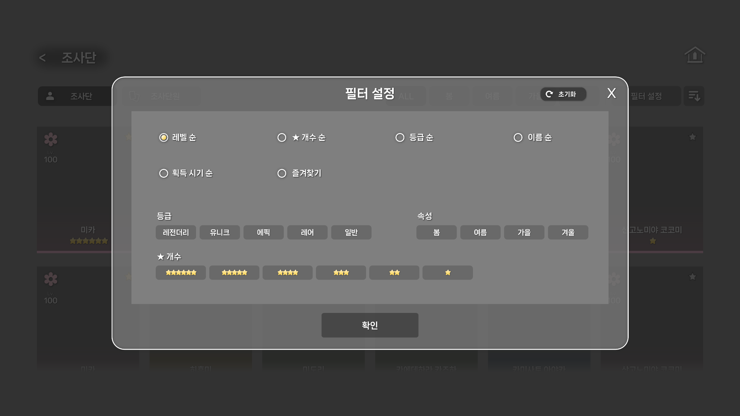
1
2
3
1
3
 |  | ③ 필터 설정 팝업 창
 |  |  | - X 버튼 혹은 팝업 창 이외의 화면 터치 시 팝업 창이 종료된다.
 |  |  | - 확인 버튼 터치 시 필터 설정을 저장하며 팝업 창이 종료된다.

 |  |  | ① 초기화 버튼 및 초기값
 |  |  |  | - 초기화 버튼 터치 시 필터 설정이 초기화 된다. 하기 설정 초기값 참고

 |  |  |  | - 필터 설정 초기값:
 |  |  |  |  | * 첫 진입 시 기본 값: 정렬 영역 = 레벨 순
 |  |  |  |  | - 첫 진입 시 기본 값: 필터 영역 = 탭 전부 비활성 처리(미선택 상태)
 |  |  |  |  | * 앱 재시작 및 화면 재진입 시 마지막으로 선택한 값을 유지

 |  |  | ② 정렬 영역
 |  |  |  | - 정렬 영역의 버튼은 한 번에 하나만 선택할 수 있다.

 |  |  |  |  |  |  | 필터 타입 |  |  |  | 내용 |  |  |  |  |  |  |  |  |  |  | 순서
 |  |  |  |  |  |  | 레벨 순 |  |  |  | 카드 레벨 값에 따라 순서 정렬 |  |  |  |  |  |  |  |  |  |  | 1
 |  |  |  |  |  |  | ★ 개수 순 |  |  |  | 카드 ★ 개수를 판단하여 순서 정렬 |  |  |  |  |  |  |  |  |  |  | 2
 |  |  |  |  |  |  | 등급 순 |  |  |  | 카드의 등급을 판단하여 순서 정렬 |  |  |  |  |  |  |  |  |  |  | 3
 |  |  |  |  |  |  | 이름 순 |  |  |  | 카드의 이름 순서대로 정렬 |  |  |  |  |  |  |  |  |  |  | 4
 |  |  |  |  |  |  | 획득 시기 순 |  |  |  | 카드 목록 등록 시각을 기준으로 정렬 |  |  |  |  |  |  |  |  |  |  | 5
 |  |  |  | 즐겨찾기 |  |  |  |  |  |  | ON: 즐겨찾기 표시된 카드 우선 정렬 |  |  |  |  |  |  |  |  |  | 6
 |  |  |  |  |  |  |  |  |  |  | OFF: 즐겨찾기 표시하지 않은 카드 우선 정렬

 |  |  |  | - 필터 타입의 값이 동률일 경우:
 |  |  |  |  | 필터 타입의 순서(SORT)로 보조 정렬 처리한다.

 |  |  | ③ 필터 영역
 |  |  |  | - 등급, 속성, ★ 개수로 나뉘어져 있다.
 |  |  |  | - 필터는 다중 선택이 가능하며, 하나도 선택하지 않았을 경우 전체로 간주한다.

 |  | ④ 카드 목록
 |  |  | - 보유 카드를 한눈에 탐색 및 선택하고, 핵심 정보(속성, 레벨, 등급 등..)를 즉시 파악할 수 있다.
 |  |  | - 카드를 터치하면 해당 카드의 상세 정보 화면으로 이동한다.

1
3
2
5
6
4
4
 |  |  |  |  |  |  |  |  |  |  |  |  | ① 속성 아이콘
 |  |  |  |  |  |  |  |  |  |  |  |  |  | - 카드의 속성(ATTRIBUTE_TYPE)을 판단하여 아이콘을 출력한다.

 |  |  |  |  |  |  |  |  |  |  |  |  |  |  | 참조 테이블 |  |  |  | 참조 컬럼 |  |  | 값 |  |  | 내용
 |  |  |  |  |  |  |  |  |  |  |  |  |  |  | CARD |  |  |  | ATTRIBUTE_TYPE |  |  | 1 |  |  | 봄
 |  |  |  |  |  |  |  |  |  |  |  |  |  |  | CARD |  |  |  | ATTRIBUTE_TYPE |  |  | 2 |  |  | 여름
 |  |  |  |  |  |  |  |  |  |  |  |  |  |  | CARD |  |  |  | ATTRIBUTE_TYPE |  |  | 3 |  |  | 가을
 |  |  |  |  |  |  |  |  |  |  |  |  |  |  | CARD |  |  |  | ATTRIBUTE_TYPE |  |  | 4 |  |  | 겨울

 |  |  |  |  |  |  |  |  |  |  |  |  | ② 카드 레벨
 |  |  |  |  |  |  |  |  |  |  |  |  |  | - 카드의 현재 레벨을 출력한다.

 |  |  |  |  |  |  |  |  |  |  |  |  | ③ 즐겨찾기 여부
 |  |  |  |  |  |  |  |  |  |  |  |  |  | - 기본 초기값은 비활성화로 설정한다. 터치 시 즐겨찾기 활성화

 |  |  |  |  |  |  |  |  |  |  |  |  |  |  | → 활성화 상태 |  |  |  |  | → 비활성화 상태

 |  |  |  |  |  |  |  |  |  |  |  |  | ④ 잠금 여부
 |  |  |  |  |  |  |  |  |  |  |  |  |  | - 기본 초기값은 비활성화로 설정한다. 터치 시 잠금 활성화

 |  |  |  |  |  |  |  |  |  |  |  |  |  |  | → 활성화 상태 |  |  |  |  | → 비활성화 상태

 |  |  |  |  |  |  |  |  |  |  |  |  | ⑤ 카드 이름
 |  |  |  |  |  |  |  |  |  |  |  |  |  | - 카드의 이름을 출력한다.

 |  |  |  |  |  |  |  |  |  |  |  |  |  |  | 참조 테이블 |  |  |  | 참조 컬럼 |  |  |  |  | STRING_KEY
 |  |  |  |  |  |  |  |  |  |  |  |  |  |  | CARD |  |  |  | CARD_NAME |  |  |  |  | CARD_NAME_{0}
 |  |  |  |  |  |  |  |  |  |  |  |  |  |  |  |  |  |  |  |  |  |  | - {0} = 카드 ID
 |  |  |  |  |  |  |  |  |  |  |  |  | ⑥ 카드 돌파 단계
 |  |  |  |  |  |  |  |  |  |  |  |  |  | - 카드의 현재 돌파 단계를 출력한다.
 |  |  |  |  |  |  |  |  |  |  |  |  |  | - 카드 현재 ★0일 경우, 해당 UI는 숨김 처리한다.
 |  |  |  |  |  |  |  |  |  |  |  |  |  | - 등급은 최대 ★6까지 존재한다.

 |  |  |  |  |  |  |  |  |  |  |  |  |  |  | 참조 테이블 |  |  |  | 참조 컬럼 |  |  |  | 내용
 |  |  |  |  |  |  |  |  |  |  |  |  |  |  | CARD |  |  |  | MAX_AWAKE |  |  |  | 최대 돌파 단계

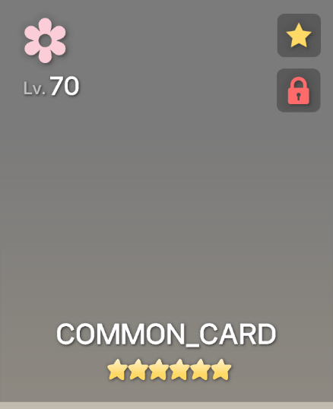
7
8
 |  |  |  |  |  |  |  |  |  |  |  |  | ⑦ 카드 이미지
 |  |  |  |  |  |  |  |  |  |  |  |  |  | - 카드의 이미지를 출력한다.

 |  |  |  |  |  |  |  |  |  |  |  |  |  |  | 참조 테이블 |  |  |  | 참조 컬럼 |  |  |  |  | STRING_KEY
 |  |  |  |  |  |  |  |  |  |  |  |  |  |  | CARD |  |  |  | CARD_IMAGE |  |  |  |  | CARD_IMAGE_{0}
 |  |  |  |  |  |  |  |  |  |  |  |  |  |  |  |  |  |  |  |  |  |  | - {0} = 카드 ID
 |  |  |  |  |  |  |  |  |  |  |  |  | ⑧ 꾸밈 요소
 |  |  |  |  |  |  |  |  |  |  |  |  |  | - 해당 카드의 희귀도 컬러로 Opacity가 약한 그라데이션 및 사각형을 배치한다.

 |  |  |  |  |  |  |  |  |  |  |  |  |  |  | 카드 희귀도 |  |  | 값 |  |  | 그라데이션 컬러 |  |  |  | 컬러
 |  |  |  |  |  |  |  |  |  |  |  |  |  |  | 일반 |  |  | 1
 |  |  |  |  |  |  |  |  |  |  |  |  |  |  | 레어 |  |  | 2
 |  |  |  |  |  |  |  |  |  |  |  |  |  |  | 에픽 |  |  | 3
 |  |  |  |  |  |  |  |  |  |  |  |  |  |  | 유니크 |  |  | 4
 |  |  |  |  |  |  |  |  |  |  |  |  |  |  | 레전더리 |  |  | 5

3 | 카드 상세

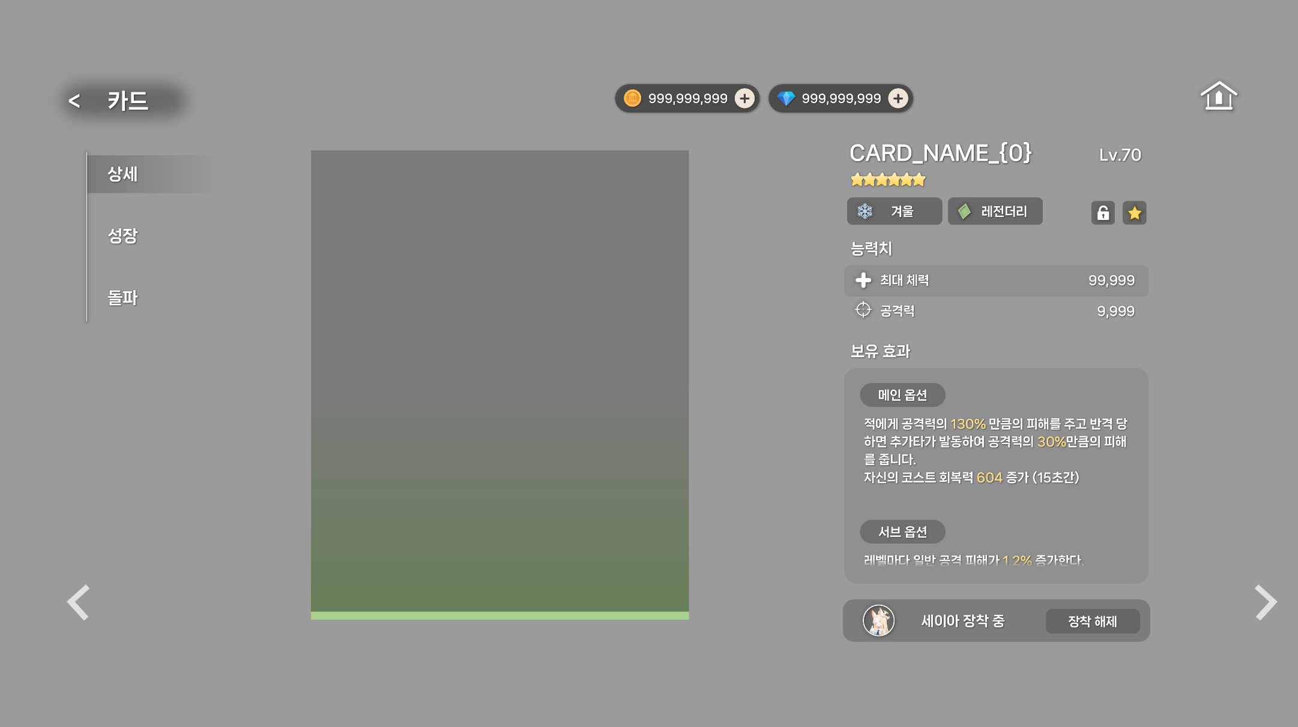
1
 |  | ① 재화 정보
 |  |  | - 카드의 성장 및 돌파 등이 진행되기 때문에 재화 정보의 표시가 필요하다.

2
 |  | ② 카테고리 메뉴
 |  |  | - 카테고리 메뉴를 값 오름차순으로 위에서부터 정렬하여 출력한다.

 |  |  |  |  | 값 |  |  | 내용
 |  |  |  |  | 1 |  |  | 상세
 |  |  |  |  | 2 |  |  | 성장
 |  |  |  |  | 3 |  |  | 돌파

 |  | ③ 좌/우 화살표
 |  |  | - 현재 정렬 및 필터가 적용된 카드 목록을 상세 화면에서 화살표 버튼으로 순회할 수 있다.

 |  |  | - ◀ 왼쪽 화살표: 현재 정렬에서 이전 카드로 이동
 |  |  |  | → 현재 정렬상 첫 번째 카드에서 ◀ 누를 경우, 가장 뒤의 카드로 이동
 |  |  | - ▶ 오른쪽 화살표: 현재 정렬에서 다음 카드로 이동
 |  |  |  | → 현재 정렬상 마지막 카드에서 ▶ 누를 경우, 가장 앞의 카드로 이동

3
3
 |  |  | - 카드가 하나만 존재할 경우 작동하지 않는다.
 |  |  | - 하단 탭 (상세, 돌파, 장비, 스킬 등..) 선택 상태는 유지한 채 카드만 교체한다.
 |  |  |  | → 각 탭의 스크롤은 최상단으로 리셋 처리

 |  | ④ 카드 이미지
 |  |  | - 카드의 이미지를 출력한다.

 |  |  |  |  | 참조 테이블 |  |  |  |  | 참조 컬럼 |  |  |  |  | STRING_KEY
 |  |  |  |  | CARD |  |  |  |  | CARD_IMAGE |  |  |  |  | CARD_IMAGE_{0} |  |  | - {0} = 카드 ID
4
 |  | ⑤ 카드 꾸밈 요소
 |  |  | - 해당 카드의 희귀도 컬러로 Opacity가 약한 그라데이션 및 사각형을 배치한다.

 |  |  |  |  | 카드 희귀도 |  |  |  | 값 |  |  |  | 그라데이션 컬러 |  |  | 컬러
 |  |  |  |  | 일반 |  |  |  | 1
 |  |  |  |  | 레어 |  |  |  | 2
 |  |  |  |  | 에픽 |  |  |  | 3
 |  |  |  |  | 유니크 |  |  |  | 4
 |  |  |  |  | 레전더리 |  |  |  | 5

5

 |  | ⑥ 카드 상세 정보
 |  |  | - 카드 이름, 현재 레벨, 현재 등급을 출력한다.

6
 |  |  |  |  | 참조 테이블 |  |  |  |  |  | 참조 컬럼 |  |  |  |  |  | STRING_KEY
 |  |  |  |  | CARD |  |  |  |  |  | CARD_NAME |  |  |  |  |  | CARD_NAME_{0}

7
8
 |  | ⑦ 카드 타입
 |  |  | - 카드의 속성, 희귀도 타입이 아이콘과 텍스트로 표시된다.

 |  |  | <속성>
 |  |  |  |  | 참조 테이블 |  |  |  |  | 참조 컬럼 |  |  |  | 값 |  | 내용
 |  |  |  |  | CARD |  |  |  |  | ATTRIBUTE_TYPE |  |  |  | 1 |  | 봄
 |  |  |  |  | CARD |  |  |  |  | ATTRIBUTE_TYPE |  |  |  | 2 |  | 여름
 |  |  |  |  | CARD |  |  |  |  | ATTRIBUTE_TYPE |  |  |  | 3 |  | 가을
 |  |  |  |  | CARD |  |  |  |  | ATTRIBUTE_TYPE |  |  |  | 4 |  | 겨울

 |  |  | <희귀도>
 |  |  |  |  | 참조 테이블 |  |  |  |  | 참조 컬럼 |  |  |  | 값 |  | 내용
 |  |  |  |  | CARD |  |  |  |  | RARITY |  |  |  | 1 |  | 일반
 |  |  |  |  | CARD |  |  |  |  | RARITY |  |  |  | 2 |  | 레어
 |  |  |  |  | CARD |  |  |  |  | RARITY |  |  |  | 3 |  | 에픽
 |  |  |  |  | CARD |  |  |  |  | RARITY |  |  |  | 4 |  | 유니크
 |  |  |  |  | CARD |  |  |  |  | RARITY |  |  |  | 5 |  | 레전더리

 |  | ⑧ 잠금 여부 및 즐겨찾기
 |  |  | - 기본 초기값은 비활성화로 설정한다. 터치 시 잠금 상태 및 즐겨찾기 활성화
 |  |  | - 잠금 처리 된 카드는 분해, 합성 및 삭제가 불가능하다.

 |  |  |  |  | → 활성화 상태 |  |  |  |  |  | → 비활성화 상태

 |  |  |  |  | → 활성화 상태 |  |  |  |  |  | → 비활성화 상태

9
10
 |  | ⑨ 카드 능력치 (기본 옵션)
 |  |  | - 카드의 기본 옵션을 출력한다.
 |  |  | - 카드를 성장(레벨 업) 시킬 때마다 기본 옵션의 수치가 증가한다.
 |  |  | - 정수형 수치는 1,000단위 마다 쉼표(,)를 표시하고, 퍼센트형 수치는 소수점 첫째 자리까지 표시한다.

 |  |  |  |  | 참조 테이블 |  |  |  |  |  | 참조 컬럼 |  |  |  |  | 내용
 |  |  |  |  | LEVEL_GROUP |  |  |  |  |  | DEFAULT_OPTION_ID |  |  |  |  | 기본 옵션 ID

 |  |  | → LEVEL_GROUP 테이블의 CARD_LEVEL을 판단하여 OPTION_ID 를 출력한다.

 |  | ⑩ 보유 효과 (메인 옵션, 서브 옵션)
 |  |  | - 카드의 메인 옵션과 서브 옵션을 출력한다.

 |  |  | - 카드를 돌파 시킬 때마다 메인 옵션의 수치가 증가한다.
 |  |  | - 카드를 성장(레벨 업) 시킬 때마다 서브 옵션의 수치가 증가한다.

 |  |  | - 해당 구역의 내용이 길어질 경우 상·하 스크롤 처리

 |  |  | <메인 옵션>
 |  |  |  |  | 참조 테이블 |  |  |  |  |  | 참조 컬럼 |  |  |  |  | 내용
 |  |  |  |  | AWAKE_GROUP |  |  |  |  |  | MAIN_OPTION_ID |  |  |  |  | 메인 옵션 ID

 |  |  | → AWAKE_GROUP 테이블의 AWAKE_LEVEL을 판단하여 OPTION_ID 를 출력한다.

 |  |  | <서브 옵션>
 |  |  |  |  | 참조 테이블 |  |  |  |  |  | 참조 컬럼 |  |  |  |  | 내용
 |  |  |  |  | LEVEL_GROUP |  |  |  |  |  | SUB_OPTION_ID |  |  |  |  | 기본 옵션 ID

 |  |  | → LEVEL_GROUP 테이블의 CARD_LEVEL을 판단하여 OPTION_ID 를 출력한다.

 |  | ⑪ 장착 캐릭터
 |  |  | - 해당 카드를 장착한 캐릭터가 있을 경우 해당 UI 표시
 |  |  |  | → 카드를 장착한 캐릭터가 없을 경우 '장착' 버튼으로 교체
장착

 |  |  | - [장착 해제] 버튼 터치 시 캐릭터에서 카드가 장착 해제 된다.

 |  |  | - 캐릭터 초상화 아이콘과 장착 중 STRING_KEY 출력

 |  |  |  |  | 참조 테이블 |  |  |  |  |  | 참조 컬럼 |  |  |  |  | 내용
 |  |  |  |  | CHARACTER |  |  |  |  |  | CHARACTER_IMAGE |  |  |  |  | 캐릭터 이미지

 |  |  |  |  |  |  |  | STRING_KEY |  |  |  |  |  |  | 내용
 |  |  |  |  |  |  |  | CARD_INFO_EQUIP_CHARACTER_TEXT |  |  |  |  |  |  | {0} 장착 중
 |  |  |  |  |  |  |  | CARD_INFO_EQUIP_TEXT |  |  |  |  |  |  | 장착
 |  |  |  |  |  |  |  |  |  |  |  |  |  | → {0} = 캐릭터 ID를 판단하여 CHARACTER_NAME 출력

11

